calculs
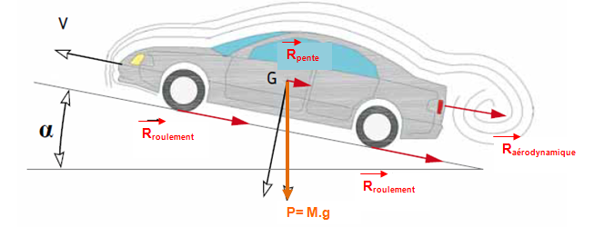
Véhicule |  |  | Roues
Masse véhicule | 35 | kg | Masse roue | 0 | kg
Masse pilote | 55 | kg | Rayon | 0.254 | m
Masse totale | 90 | kg | Rayon | 10 | pouces
Cx | 0.120 |  | Diamètre | 0.508 | m
Maître couple S | 0.336 | m2 | Diamètre | 20 | pouces
vitesse kmh | 25.00 | km/h | Inertie | 0.00E+00 | kg/m2
vitesse | 6.94 | m/s | wroue | 27.34 | rad/s
temps-acc | 1.00E+07 | s | Nroue | 261.08 | tr/mn
accélération | 0.00 | m/s2

Résistance aérodynamique |  |  | Résistance au roulement |  |  | Résistance due à la pente |  |  |  | Résistance totale
 |  |  | crr | 0.005 |  | Pente | 0 | % |  | Rt = Ra +Rr + Rp
ro | 1.2 | kg/m3 | delta | 0.0013 | m | alpha | 0.00 | radians
Ra | 1.17 | N | Rr | 4.41 | N | Rp | 0.00 | N |  | Rt | 5.58 | N
CRa | 0.30 | N.m | CRr | 1.12 | N.m | Cp | 0.00 | N.m |  | Cr | 1.42 | (N.m)
Pa | 8.10 | W | Pr | 30.66 | W | Pp | 0.00 | W |  | Pr | 38.76 | W

Efforts pour accélération |  |  | Efforts à fournir sur roue: Froue=Rt+Fa |  |  | Couples | N.m | % du couple résistant total | % du couple à fournir sur roue
influence inertie roue | 0.00 | N.m | Nroue | 261.08 | tr/mn | CRa | 0.3 | 20.9 | 20.9
influence de la masse | 0.00 | N.m | wroue | 27.34 | rad/s | CRr | 1.1 | 79.1 | 79.1
Fa | 0.00 | N | Froue | 5.58 |  | Cp | 0.0 | 0.0 | 0.0
Cma | 0.00 | N.m | Croue | 1.42 | N.m | Cr | 1.4 | 100.0 | 100.0
Pa | 0.00 | W | Proue | 38.76 | W | Cma | 0.0 |  | 0.0
erreur sur le couple | 0.00 | % |  |  |  | Cma+Cr | 1.4 |  | 100

Réducteur
Rapport de réduction | 1
Rendement | 0.8
 |  |  |  | Temps de course
Moteur |  |  |  | 39 | mn
Nm | 261.08 | tr/mn |  | 0 | s
wm | 27.34 | rad/s |  | 2340 | s
Cm | 1.13 | N.m |  | Energie Consommée Mini
Pm | 48.45 | W |  | 113368 | J

Cas : plusieurs moteurs
Nombre de moteurs | 2
Nm | 261.08 | tr/mn
wm | 27.34 | rad/s
Cm | 0.57 | N.m
Pm | 24.22 | W

Consommation électrique
Constante de vitesse | 0.12 | V/(tr/mn)
Constante de couple | 20.00 | N.m/A
Tension Um | 3.3 | V
Intensité Im | 11.3 | A
Puissance Pm | 37.2 | W

